상품제안서
애니존 48W 차량용 초고속 충전기 AZQ-CG15 | 상품코드: F24783

 |  |  |  |  |  |  | 02-412-0044 | www.easy1.co.kr
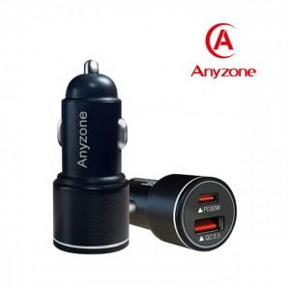

【상세/제작정보】

【인쇄/포장옵션】 | 실크, 레이저 / 포장지포장

【공급단가】 | 수량 | 100~ | 300~ | 500~ | 1,000~ | 3,000~
*VAT별도 | 단가 | 7,830원 | 7,540원 | 7,250원 | 6,960원 | 6,780원

【상품 URL】 | https://easy1.co.kr:443/src/goods_detail.php?gdno=24783

